Worksheet
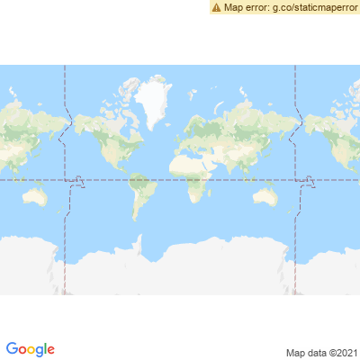
INFORME DE MONITOREO

COMPAÑÍA | EMPACADORA DEL PACIFICO S.A. S.A. |  | FECHA INFORME | 18/08/2021
VEHÍCULO | FREIGHTLINER CELESTE |  | VID VEHÍCULO | 4764368276
PLACA | GSM-4187 |  | FECHA DE SALIDA | 18/08/2021
FECHA DE SALIDA PROGRAMADA | 18/08/2021 |  | HORA DE SALIDA | 12:58:12
LUGAR DE SALIDA | PEDERNALES - KM 9 1/2 VIA PEDERNALES JAMA SECTOR COAQUE |  | FECHA FIN DE MONITOREO | NO FINALIZADO
LUGAR DE LLEGADA | GUAYAQUIL - PTO. NAPORTEC |  | FECHA FIN DE MONITOREO | NO FINALIZADO
CHOFER | CENTENO CENTENO JORGE HUMBERTO |  | CELULAR | 0991618375
OFICIAL/OTROS |  |  | CELULAR | 053029120
CONTENEDOR N°

FECHA | HORA | LUGAR | DETENIDO | LLAMADA | TEMPERATURA | NOVEDAD
18/08/2021 | 15:24:12 | TRONCAL DEL PACIFICO,PARROQUIA PEDERNALES | NO | NO | N/A | INICIO DE RUTA SE ASIGNA CLAVE DE SEGURIDAD AL CHOFER DEL VEHICULO --ALERTA PARA EVENTO(INICIO DE MOVIMIENTO)
18/08/2021 | 15:25:01 | (0.0047,-80.0756),PARROQUIA PEDERNALES | NO | NO | N/A | INICIO DE RUTA--ALERTA POR GEOCERCA: BODEGAS EDPACIF COAQUE

